CNY
订单号 | 入住日期 | 离店日期 | 应收 |  |  |  | ，
18919350596 | 2022-12-04 | 2022-12-05 | 379 | 379.00 | 2679183 | 0 | ，2679183 | 直采
18937178658 | 2022-12-04 | 2022-12-05 | 391 | 391.00 | 2682584 | 0 | ，2682584 | 直采
18950475340 | 2022-12-03 | 2022-12-05 | 2535 | 2535.00 | 2687437 | 0 | ，2687437 | 直采
21135762187 | 2022-12-01 | 2022-12-05 | 4700 | 4700.00 | 2706022 | 0 | ，2706022 | 直采
21149837027 | 2022-11-25 | 2022-12-05 | 5500 | 5500.00 | 2709012 | 0 | ，2709012 | 直采
21191095911 | 2022-12-03 | 2022-12-05 | 1648 | 1648.00 | 2710109 | 0 | ，2710109 | 直采
21319300504 | 2022-12-03 | 2022-12-05 | 2624 | 2624.00 | 2722293 | 0 | ，2722293 | 直采
21343527266 | 2022-12-03 | 2022-12-05 | 3160 | 3160.00 | 2725788 | 0 | ，2725788 | 直采
21348440872 | 2022-12-03 | 2022-12-05 | 1282 | 1282.00 | 2726830 | 0 | ，2726830 | 直采
21495899944 | 2022-12-02 | 2022-12-05 | 4431 | 4431.00 | 2749839 | 0 | ，2749839 | 直采
21563079193 | 2022-12-01 | 2022-12-05 | 2392 | 2392.00 | 2756660 | 0 | ，2756660 | 直采
21578911113 | 2022-11-30 | 2022-12-05 | 1400 | 1400.00 | 2759321 | 0 | ，2759321 | 直采
21621200746 | 2022-12-01 | 2022-12-05 | 6672 | 6672.00 | 2766425 | 0 | ，2766425 | 直采
21624881465 | 2022-12-03 | 2022-12-05 | 1260 | 1260.00 | 2767475 | 0 | ，2767475 | 直采
21632741402 | 2022-12-02 | 2022-12-05 | 3228 | 3228.00 | 2767924 | 0 | ，2767924 | 直采
21638186086 | 2022-12-02 | 2022-12-05 | 1422 | 1422.00 | 2769192 | 0 | ，2769192 | 直采
21687575521 | 2022-11-30 | 2022-12-05 | 1789 | 1789.00 | 2770922 | 0 | ，2770922 | 直采
21695593820 | 2022-12-03 | 2022-12-05 | 2400 | 2400.00 | 2772202 | 0 | ，2772202 | 直采
21714760845 | 2022-12-01 | 2022-12-05 | 4800 | 4800.00 | 2776785 | 0 | ，2776785 | 直采
21716380650 | 2022-12-03 | 2022-12-05 | 1346 | 1346.00 | 2777153 | 0 | ，2777153 | 直采
21743262305 | 2022-12-03 | 2022-12-05 | 2070 | 2070.00 | 2782822 | 0 | ，2782822 | 直采
21750204859 | 2022-12-03 | 2022-12-05 | 300.96 | 300.96 | 2784268 | 0 | ，2784268 | 直连
21752754179 | 2022-12-02 | 2022-12-05 | 2739 | 2739.00 | 2785256 | 0 | ，2785256 | 直采
21760693091 | 2022-12-02 | 2022-12-05 | 2445 | 2445.00 | 2786698 | 0 | ，2786698 | 直采
21764174575 | 2022-12-03 | 2022-12-05 | 582 | 582.00 | 2787858 | 0 | ，2787858 | 直采
21767968238 | 2022-12-02 | 2022-12-05 | 4997 | 4997.00 | 2789220 | 0 | ，2789220 | 直采
21772702197 | 2022-12-01 | 2022-12-05 | 1500 | 1500.00 | 2789788 | 0 | ，2789788 | 直采
21778838917 | 2022-12-01 | 2022-12-05 | 812 | 812.00 | 2792067 | 0 | ，2792067 | 直采
21795353247 | 2022-11-30 | 2022-12-05 | 3900 | 3900.00 | 2798021 | 0 | ，2798021 | 直采
21795371883 | 2022-11-30 | 2022-12-05 | 3900 | 3900.00 | 2798025 | 0 | ，2798025 | 直采
21798896566 | 2022-12-03 | 2022-12-05 | 500 | 500.00 | 2799467 | 0 | ，2799467 | 直采
21810463729 | 2022-12-01 | 2022-12-05 | 3120 | 3120.00 | 2803103 | 0 | ，2803103 | 直采
21818032368 | 2022-12-03 | 2022-12-05 | 2473 | 2473.00 | 2805237 | 0 | ，2805237 | 直采
21820711977 | 2022-12-04 | 2022-12-05 | 740 | 740.00 | 2806094 | 0 | ，2806094 | 直采
21823818066 | 2022-12-04 | 2022-12-05 | 612 | 612.00 | 2807907 | 0 | ，2807907 | 直采
21824252458 | 2022-12-04 | 2022-12-05 | 301 | 301.00 | 2808547 | 0 | ，2808547 | 直采
21824530999 | 2022-12-04 | 2022-12-05 | 361 | 361.00 | 2808946 | 0 | ，2808946 | 直采
21825568659 | 2022-12-04 | 2022-12-05 | 446 | 446.00 | 2809784 | 0 | ，2809784 | 直采
21825994553 | 2022-11-25 | 2022-12-05 | 3860 | 3860.00 | 2810261 | 0 | ，2810261 | 直采
21826938777 | 2022-11-30 | 2022-12-05 | 4750 | 4750.00 | 2811726 | 0 | ，2811726 | 直采
21826977320 | 2022-12-02 | 2022-12-05 | 4020 | 4020.00 | 2811798 | 0 | ，2811798 | 直采
21828277451 | 2022-12-02 | 2022-12-05 | 6432 | 6432.00 | 2813701 | 0 | ，2813701 | 直采
21828334330 | 2022-12-01 | 2022-12-05 | 784 | 784.00 | 2813767 | 0 | ，2813767 | 直采
21829845356 | 2022-12-03 | 2022-12-05 | 984 | 984.00 | 2815742 | 0 | ，2815742 | 直采
21829906541 | 2022-12-04 | 2022-12-05 | 649 | 649.00 | 2815805 | 0 | ，2815805 | 直采
21831144441 | 2022-12-01 | 2022-12-05 | 3120 | 3120.00 | 2817562 | 0 | ，2817562 | 直采
21831137953 | 2022-11-30 | 2022-12-05 | 6200 | 6200.00 | 2817602 | 0 | ，2817602 | 直采
21831485559 | 2022-12-02 | 2022-12-05 | 3699 | 3699.00 | 2817910 | 0 | ，2817910 | 直采
21832312917 | 2022-12-04 | 2022-12-05 | 554 | 554.00 | 2819117 | 0 | ，2819117 | 直采
21839726207 | 2022-12-03 | 2022-12-05 | 640 | 640.00 | 2822855 | 0 | ，2822855 | 直采
21840019755 | 2022-12-02 | 2022-12-05 | 1620 | 1620.00 | 2823097 | 0 | ，2823097 | 直采
21841023414 | 2022-12-03 | 2022-12-05 | 1021 | 1021.00 | 2824144 | 0 | ，2824144 | 直采
21841191282 | 2022-12-04 | 2022-12-05 | 600 | 600.00 | 2824434 | 0 | ，2824434 | 直采
21841214362 | 2022-12-04 | 2022-12-05 | 720 | 720.00 | 2824462 | 0 | ，2824462 | 直采
21841738628 | 2022-11-30 | 2022-12-05 | 1060 | 1060.00 | 2825312 | 0 | ，2825312 | 直采
999221842066911 | 2022-12-01 | 2022-12-05 | 5372 | 5372.00 | 2825758 | 0 | ，2825758 | 直采
21842119134 | 2022-12-03 | 2022-12-05 | 930 | 930.00 | 2825829 | 0 | ，2825829 | 直采
21842467069 | 2022-12-04 | 2022-12-05 | 803 | 803.00 | 2826304 | 0 | ，2826304 | 直采
21842914569 | 2022-12-03 | 2022-12-05 | 380 | 380.00 | 2827026 | 0 | ，2827026 | 直采
21843183147 | 2022-11-30 | 2022-12-05 | 2192 | 2192.00 | 2827393 | 0 | ，2827393 | 直连
21843954703 | 2022-12-03 | 2022-12-05 | 1760 | 1760.00 | 2828610 | 0 | ，2828610 | 直采
21843956795 | 2022-11-30 | 2022-12-05 | 1300 | 1300.00 | 2828618 | 0 | ，2828618 | 直采
21843977261 | 2022-12-01 | 2022-12-05 | 1216 | 1216.00 | 2828644 | 0 | ，2828644 | 直采
21844312439 | 2022-11-30 | 2022-12-05 | 2640 | 2640.00 | 2829186 | 0 | ，2829186 | 直采
21844320003 | 2022-11-30 | 2022-12-05 | 2250 | 2250.00 | 2829196 | 0 | ，2829196 | 直采
21844638818 | 2022-12-02 | 2022-12-05 | 1632 | 1632.00 | 2829781 | 0 | ，2829781 | 直采
21844787775 | 2022-12-04 | 2022-12-05 | 1250 | 1250.00 | 2830006 | 0 | ，2830006 | 直采
21845117698 | 2022-12-03 | 2022-12-05 | 613 | 613.00 | 2830561 | 0 | ，2830561 | 直采
21845464797 | 2022-12-03 | 2022-12-05 | 770 | 770.00 | 2831143 | 0 | ，2831143 | 直采
21845535657 | 2022-12-04 | 2022-12-05 | 610 | 610.00 | 2831342 | 0 | ，2831342 | 直采
...
A221208101120481 |  | 229396 | 256347.19
CNY / HKD 当前参考汇率: 1.117487616 |  | 233580.35 | 261023.15
总计： 233580.35 CNY/ 261023.15 HKD

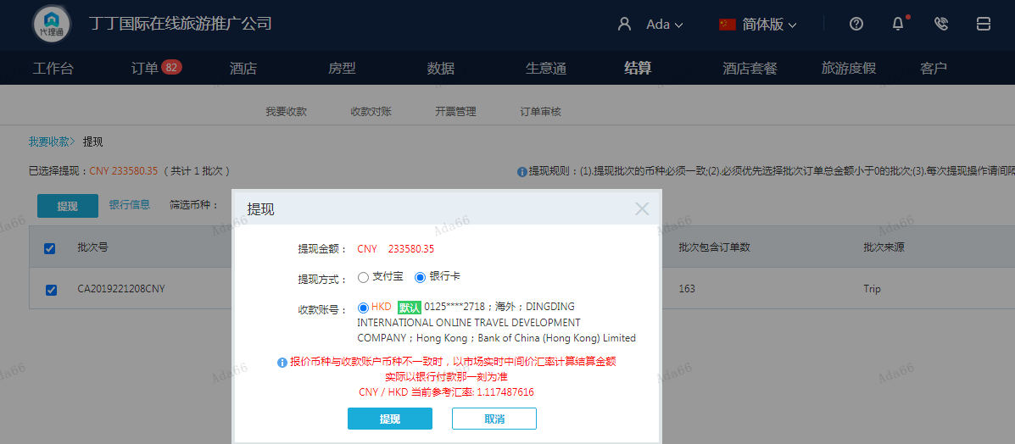

THB
...
A221208101709481
THB / HKD 当前参考汇率: 0.22336908782936
总计： 2638 THB/ 589.25 HKD/527.3CNY

